Д.Тренды Severity
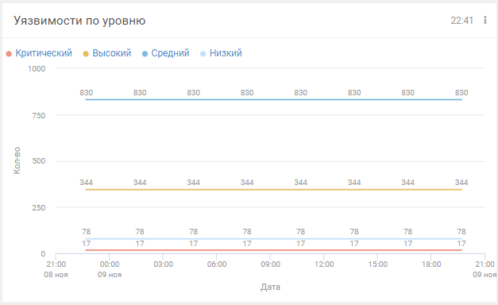
Виджет по умолчанию | Название | Обновление | Группа | Интервал | Детализация | Легенда | Подписи на диаграмме | Горизонтальная | Вертикальная
Уязвимости по уровню | Уязвимости "группа" по Severity за неделю | При открытии | Root | 7 дней | 1 день | да, сверху | да | Дата | Кол-во
Уязвимости по уровню | Уязвимости "группа" по Severity за месяц | При открытии | Root | 30 дней | 3 часа | да, сверху | да | Дата | Кол-во
Уязвимости по уровню | Уязвимости "группа" по Severity за год | При открытии | Root | год | 3 часа | да, сверху | да | Дата | Кол-во

Д.Статистика по Severity
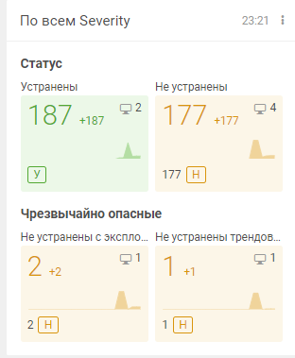
Название | По всем Severity | По Severity Low | По Severity Medium | По Severity High | По Severity Critical | Заголовок
Виджет из библиотеки | Плановое устранение и новые без политики | Плановое устранение и новые без политики | Плановое устранение и новые без политики | Плановое устранение и новые без политики | Плановое устранение и новые без политики
Длительность | 1 год | 1 год | 1 год | 1 год | 1 год
Детализация | 2 недели | 2 недели | 2 недели | 2 недели | 2 недели
Окончание | Конец недели | Конец недели | Конец недели | Конец недели | Конец недели
Заголовок А | Статус | Статус | Статус | Статус | Статус | Блок А
Блок А1 | Включено | Включено | Включено | Включено | Включено
Название | Устранены | Устранены | Устранены | Устранены | Устранены
Группы активов | ВЫБРАТЬ | ВЫБРАТЬ | ВЫБРАТЬ | ВЫБРАТЬ | ВЫБРАТЬ
Фильтр активов | - | - | - | - | -
Фильтр уязвимостей | - | Host.@Vulners.SeverityRating = "Low" | Host.@Vulners.SeverityRating = "Medium" | Host.@Vulners.SeverityRating = "High" | Host.@Vulners.SeverityRating = "Critical"
Статус уязвимостей | Устранены | Устранены | Устранены | Устранены | Устранены
Блок А2 | Включено | Включено | Включено | Включено | Включено
Название | Не устранены | Не устранены | Не устранены | Не устранены | Не устранены
Группы активов | ВЫБРАТЬ | ВЫБРАТЬ | ВЫБРАТЬ | ВЫБРАТЬ | ВЫБРАТЬ
Фильтр активов | - | - | - | - | -
Фильтр уязвимостей | Host.@Vulners.Status not in ["Fixed", "Excluded"] | Host.@Vulners.SeverityRating = "Low" and Host.@Vulners.Status not in ["Fixed", "Excluded"] | Host.@Vulners.SeverityRating = "Medium" and Host.@Vulners.Status not in ["Fixed", "Excluded"] | Host.@Vulners.SeverityRating = "High" and Host.@Vulners.Status not in ["Fixed", "Excluded"] | Host.@Vulners.SeverityRating = "Critical" and Host.@Vulners.Status not in ["Fixed", "Excluded"]
Статус уязвимостей | Актуальные | Актуальные | Актуальные | Актуальные | Актуальные
Заголовок Б | Чрезвычайно опасные | Чрезвычайно опасные | Чрезвычайно опасные | Чрезвычайно опасные | Чрезвычайно опасные | Блок Б
Блок Б1 | Включено | Включено | Включено | Включено | Включено
Название | Не устранены с эксплойтом | Не устранены с эксплойтом | Не устранены с эксплойтом | Не устранены с эксплойтом | Не устранены с эксплойтом
Группы активов | ВЫБРАТЬ | ВЫБРАТЬ | ВЫБРАТЬ | ВЫБРАТЬ | ВЫБРАТЬ
Фильтр активов | - | - | - | - | -
Фильтр уязвимостей | Host.@Vulners.Status not in ["Fixed", "Excluded"] and Host.@Vulners.Metrics.Exploitable = True | Host.@Vulners.SeverityRating = "Low" and Host.@Vulners.Status not in ["Fixed", "Excluded"] and Host.@Vulners.Metrics.Exploitable = True | Host.@Vulners.SeverityRating = "Medium" and Host.@Vulners.SeverityRating = "Medium" and Host.@Vulners.Status not in ["Fixed", "Excluded"] and Host.@Vulners.Metrics.Exploitable = True | Host.@Vulners.SeverityRating = "High" and Host.@Vulners.Status not in ["Fixed", "Excluded"] and Host.@Vulners.Metrics.Exploitable = True | Host.@Vulners.SeverityRating = "Critical" and Host.@Vulners.Status not in ["Fixed", "Excluded"] and Host.@Vulners.Metrics.Exploitable = True
Статус уязвимостей | Актуальные | Актуальные | Актуальные | Актуальные | Актуальные
Блок Б2 | нет | нет | нет | нет | нет
Название | Не устранены трендовые | Не устранены трендовые | Не устранены трендовые | Не устранены трендовые | Не устранены трендовые
Группы активов | ВЫБРАТЬ | ВЫБРАТЬ | ВЫБРАТЬ | ВЫБРАТЬ | ВЫБРАТЬ
Фильтр активов | - | - | - | - | -
Фильтр уязвимостей | Host.@Vulners.Status not in ["Fixed", "Excluded"] and Host.@Vulners.IsTrend = True | Host.@Vulners.SeverityRating = "Low" and Host.@Vulners.Status not in ["Fixed", "Excluded"] and Host.@Vulners.IsTrend = True | Host.@Vulners.Status not in ["Fixed", "Excluded"] and Host.@Vulners.IsTrend = True | Host.@Vulners.SeverityRating = "High" and Host.@Vulners.Status not in ["Fixed", "Excluded"] and Host.@Vulners.IsTrend = True | Host.@Vulners.SeverityRating = "Critical" and Host.@Vulners.Status not in ["Fixed", "Excluded"] and Host.@Vulners.IsTrend = True
Статус уязвимостей | Актуальные | Актуальные | Актуальные | Актуальные | Актуальные

